Накладная-№3
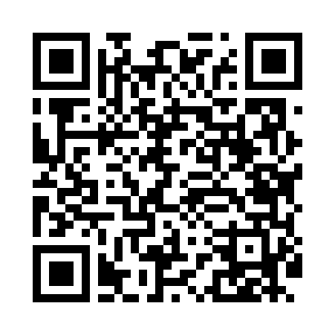
Номер товарно-транспортной накладной: |  |  | Торговый представитель: Амриев Абдусаттор Гайрат угли
Поставщик: Toshkent falcon fly 2 |  |  | Телефон торгового представителя: +998972637776
Дата отгрузки: 04.12.2025 |  |  | Контрагент: """" Klient
Дата консигнации: |  |  | Адрес:
Доставщик: |  |  | Телефон:
Телефон доставщика:
Время заказа: 04.12.2025 14:06:34
№ | Штрих-код | Название товаров (работ,услуг) | Количество | Количество в кейсе | Цена | Сумма
 |  |  | 228 |  |  | 887.6
1 | 6920240023246 | Универсал коврик 80*180 см XP-23-24 | 20 | 1 коробка | 10.70 | 214
2 | 6920240023222 | Коврики напольные для ванной комнаты 60*90CM XP-23-22 | 30 | 30 шт. | 5.70 | 171
3 | 2014539075680 | Сковородки чугунные SZM-3002 в большой каробк е 20 шт XP-41-17 | 20 | 1 коробка | 3.40 | 68
4 | 8433703208046 | Двусторонняя терка XP-46-13 | 20 | 20 шт. | 1.30 | 26
5 | 6920230013318 | Деревянная разделочная доска DB-13-31 | 24 | 2 коробка | 4.30 | 103.20
6 | 6823541213029 | Круглая разделочная бамбуковая с металлическо й ручкой 30см DB-13-6 | 20 | 1 коробка | 2.60 | 52
7 | 6920240023918 | Коврики напольные для ванной комнаты 69*39 XP -23-91 | 18 | 18 шт. | 1.50 | 27
8 | 2015812136456 | Пластмассовая хлебница 14×36 см XP-91-46 | 1 | 1 шт. | 8.60 | 8.60
9 | 6920240023598 | Коврики напольные для ванной комнаты 45*55CM XP-23-59 | 16 | 16 шт. | 3.70 | 59.20
10 | 6920240023611 | Коврики напольные для ванной комнаты 80*80CM XP-23-61 | 8 | 8 шт. | 9.60 | 76.80
11 | 6920240023604 | Коврики напольные для ванной комнаты 50*50CM XP-23-60 | 11 | 11 шт. | 3.80 | 41.80
12 | 6905150217053 | Йиғиладиган силиконли стаканлар DB-17-5 | 40 | 40 шт. | 1 | 40
Итого: 887.6$|->UZS: 11,095,000.00

